机构截图
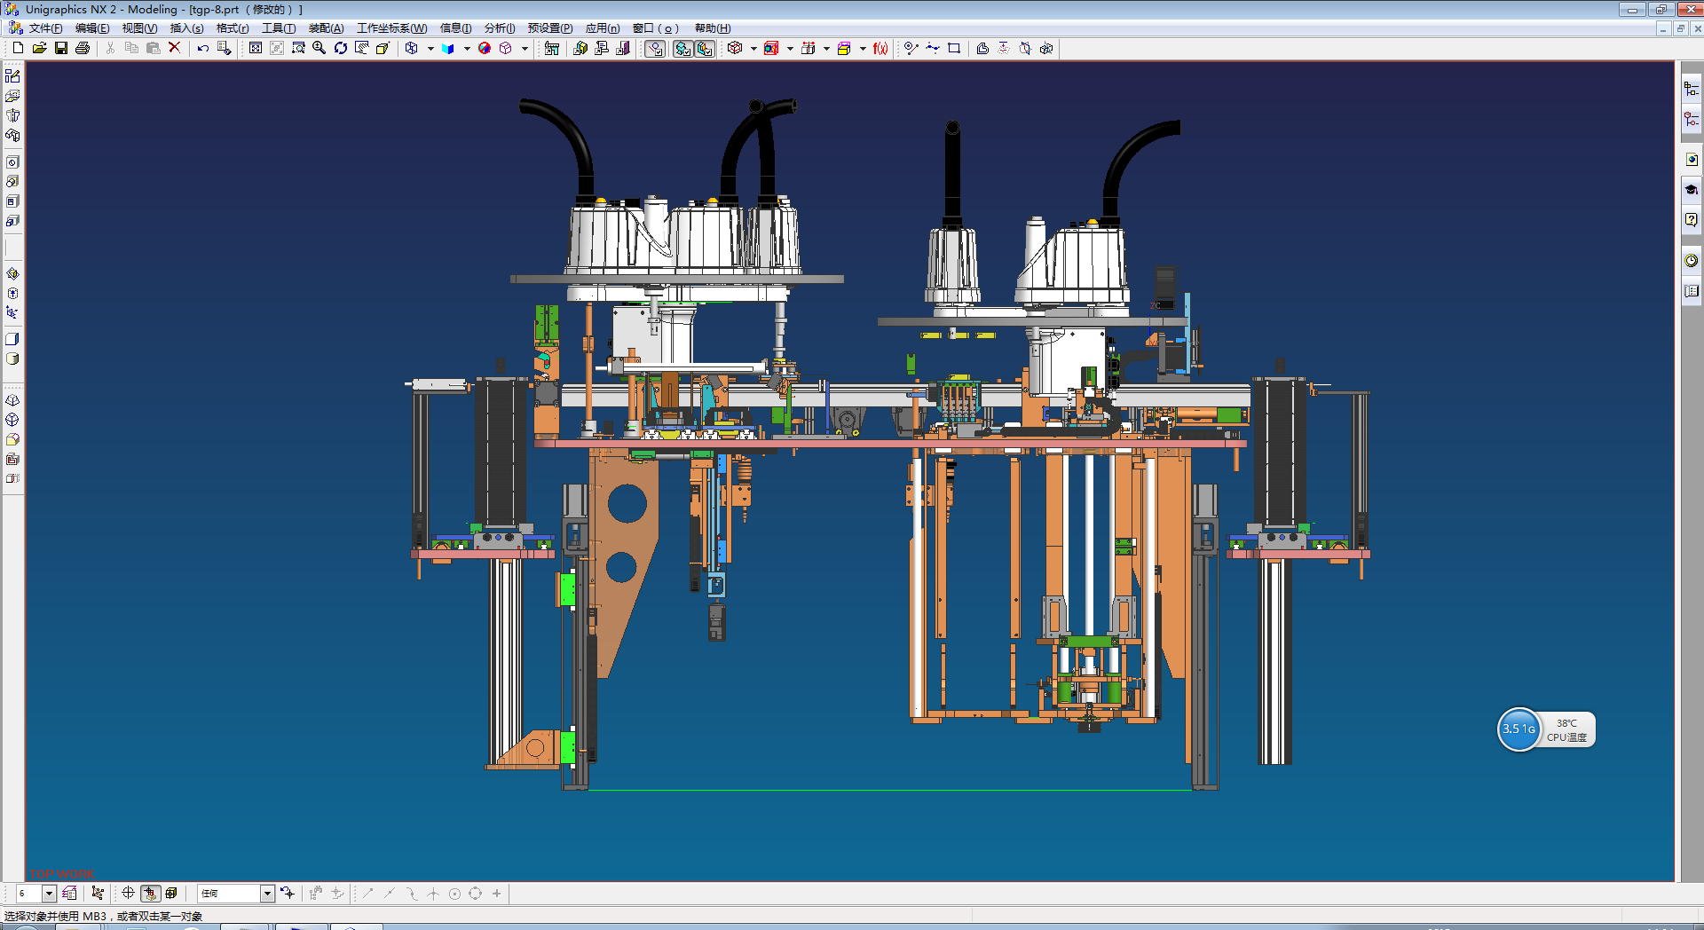

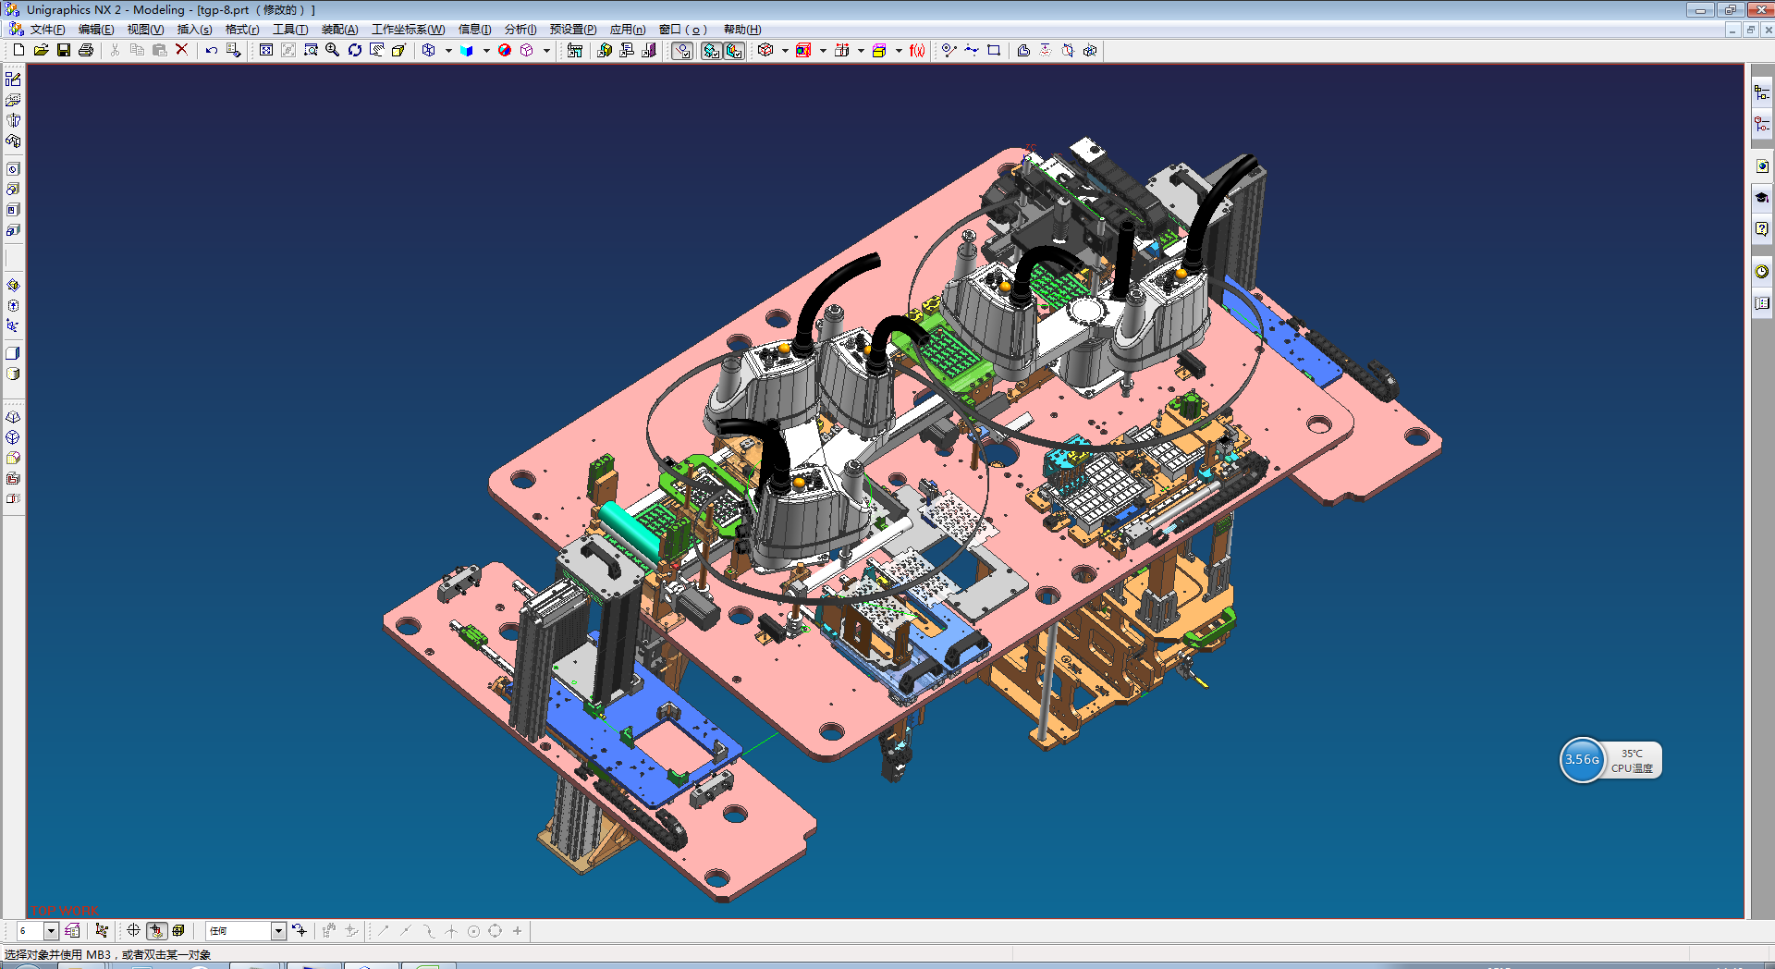

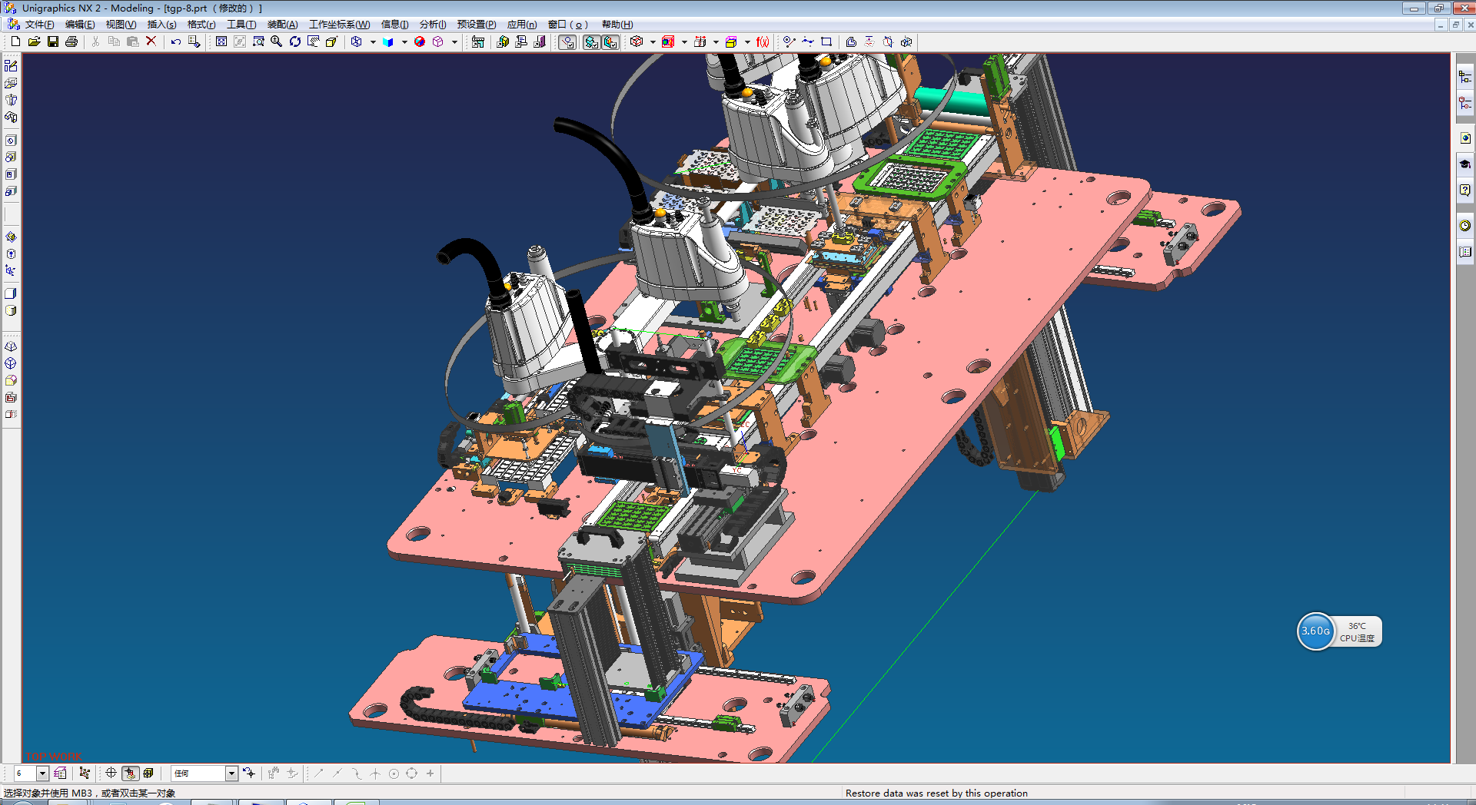

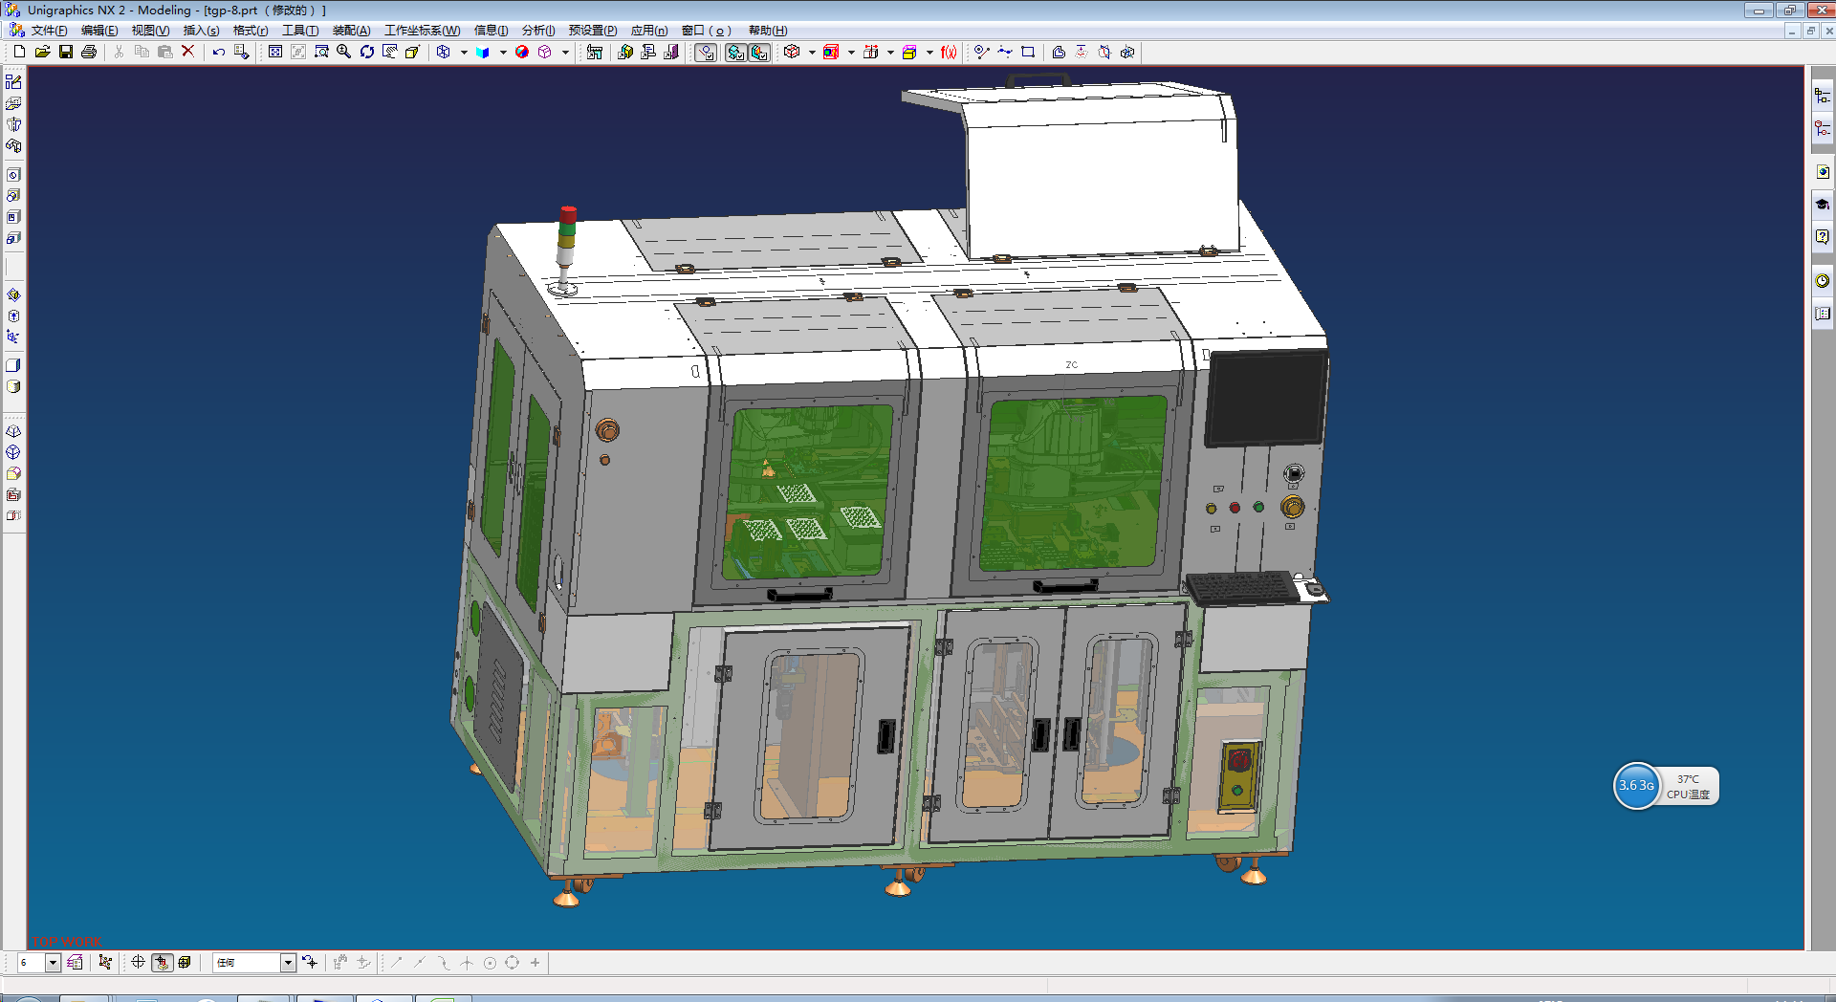

多芯线
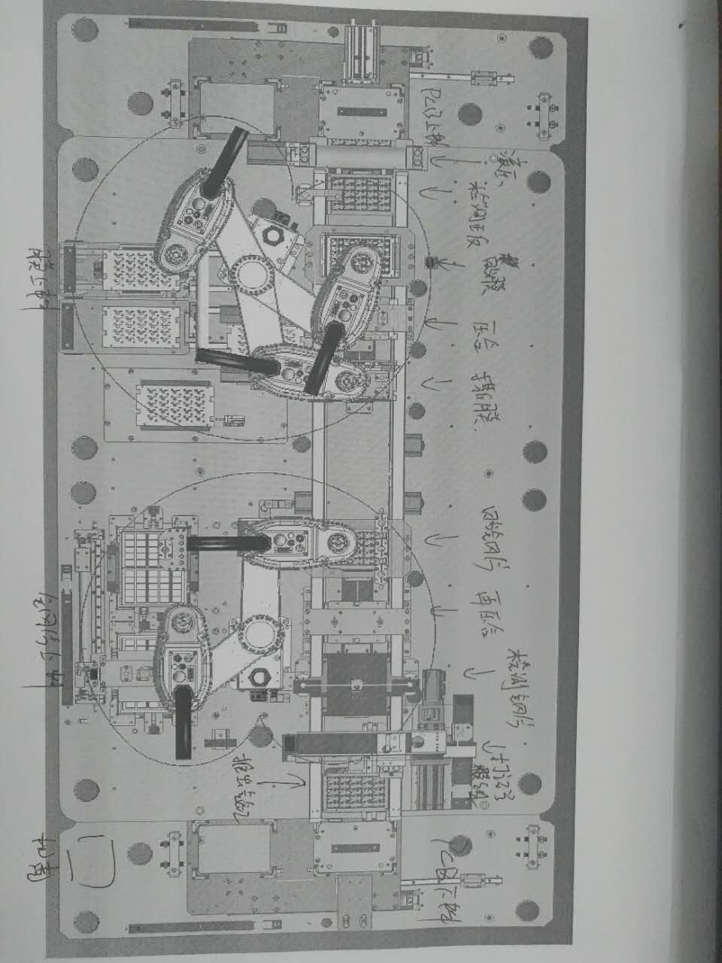
多芯线编号 | 序号 | 颜色 | 线标 |  | 区域
1 | 1 | 红 |  | 24V | PCB上料
 | 2 | 黑 | X0.O | 无杆气缸SET
 | 3 | 棕 | X0.1 | 无杆气缸RST
 | 4 | 橙 | X0.2 | 前推气缸SET
 | 5 | 黄 | X0.3 | 前推气缸RST
 | 6 | 绿 | X0.4 | 光纤
 | 7 | 兰 | X0.5 | 漫反射传感器
 | 8 | 紫 | X0.6 | 笼子接近开关1
 | 9 | 灰 | X0.7 | 笼子接近开关2
 | 10 | 白 |  | 0V
多芯线编号 | 序号 | 颜色 |  |  | 区域 | 传送带1
2 | 1 | 红 |  | 24V | PCB上料
 | 2 | 黑 | LIM1+ | 电机1极限+
 | 3 | 棕 | LIM1- | 电机1极限-
 | 4 | 橙
 | 5 | 黄
 | 6 | 绿
 | 7 | 兰
 | 8 | 紫
 | 9 | 灰
 | 10 | 白 |  | 0V
多芯线编号 | 序号 | 颜色 |  |  | 区域
3 | 1 | 红 |  | 24V
 | 2 | 黑 | X0.8 | 下压气缸1SET | 滚压工位
 | 3 | 棕 | X0.9 | 下压气缸2SET
 | 4 | 橙 | X0.10 | 下压气缸1RST
 | 5 | 黄 | X0.11 | 下压气缸2RST
 | 6 | 绿 | X0.12 | 漫反射传感器 | 检测正反
 | 7 | 兰 | X0.13 | 上顶气缸RST
 | 8 | 紫 | X0.14 | 负压表
 | 9 | 灰 | X0.15 | 漫反射传感器 | 贴膜
 | 10 | 白 |  | 0V
多芯线编号 | 序号 | 颜色 |  |  | 区域
4 | 1 | 红 |  | 24V
 | 2 | 黑 | X1.0 | 上顶气缸RST | 贴膜
 | 3 | 棕 | X1.1 | 负压表
 | 4 | 橙 | X1.2 | 漫反射传感器 | 压合
 | 5 | 黄 | X1.3 | 上顶气缸RST
 | 6 | 绿 | X1.4 | 负压表
 | 7 | 兰 | X1.5 | 漫反射传感器 | 撕膜
 | 8 | 紫 | X1.6 | 上顶气缸RST
 | 9 | 灰 | X1.7 | 负压表
 | 10 | 白 |  | 0V
多芯线编号 | 序号 | 颜色 |  |  | 区域 | 传送带2
5 | 1 | 红 |  | 24V
 | 2 | 黑 | X1.8 | 漫反射传感器 | 贴钢片
 | 3 | 棕 | X1.9 | 上顶气缸RST
 | 4 | 橙 | X1.10 | 负压表 | 再压合
 | 5 | 黄 | X1.11 | 漫反射传感器
 | 6 | 绿 | X1.12 | 上顶气缸RST
 | 7 | 兰 | X1.13 | 负压表 | 检测钢片
 | 8 | 紫 | X1.14 | 漫反射传感器
 | 9 | 灰 | X1.15 | 上顶气缸RST
 | 10 | 白 |  | 0V
多芯线编号 | 序号 | 颜色 |  |  | 区域
6 | 1 | 红 |  | 24V
 | 2 | 黑 | X2.0 | 负压表 | 打记号模组
 | 3 | 棕 | X2.1 | 漫反射传感器
 | 4 | 橙 | X2.2 | 上顶气缸RST
 | 5 | 黄 | X2.3 | 负压表
 | 6 | 绿 | LIM7+ | 电机7极限+
 | 7 | 兰 | LIM7- | 电机7极限-
 | 8 | 紫 | X2.6 | 无杆气缸SET | 推出气缸
 | 9 | 灰 | X2.7 | 无杆气缸RST
 | 10 | 白 |  | 0V
多芯线编号 | 序号 | 颜色 |  |  | 区域 | 移动模组
7 | 1 | 红 |  | 24V
 | 2 | 黑 | LIM6+ | 电机6极限+ | 打记号模组
 | 3 | 棕 | LIM6- | 电机6极限-
 | 4 | 橙 | X2.4 | 下压气缸SET
 | 5 | 黄 | X2.5 | 下压气缸RST
 | 6 | 绿
 | 7 | 兰
 | 8 | 紫
 | 9 | 灰
 | 10 | 白 |  | 0V
多芯线编号 | 序号 | 颜色 |  |  | 区域
8 | 1 | 红 |  | 24V
 | 2 | 黑 | X2.8 | 无杆气缸SET | PCB下料
 | 3 | 棕 | X2.9 | 无杆气缸RST
 | 4 | 橙 | X2.10 | 光纤
 | 5 | 黄 | X2.11 | 漫反射传感器
 | 6 | 绿 | X2.12 | 笼子接近开关1
 | 7 | 兰 | X2.13 | 笼子接近开关2
 | 8 | 紫 | LIM5+ | 电机5极限+
 | 9 | 灰 | LIM5- | 电机5极限-
 | 10 | 白 |  | 0V
多芯线编号 | 序号 | 颜色 |  |  | 区域
9 | 1 | 红 |  | 24V
 | 2 | 黑 | X2.14 | 无杆气缸SET | 膜上料
 | 3 | 棕 | X2.15 | 无杆气缸RST
 | 4 | 橙 | X3.0 | 推入到位接近开关1
 | 5 | 黄 | X3.1 | 推入到位接近开关2
 | 6 | 绿 | X3.2 | 光纤1
 | 7 | 兰 | X3.3 | 光纤2
 | 8 | 紫 | X3.4 | 漫反射传感器1
 | 9 | 灰
 | 10 | 白 |  | 0V
多芯线编号 | 序号 | 颜色 |  |  | 区域
10 | 1 | 红 |  | 24V
 | 2 | 黑 | LIM2+ | 电机2极限+ | 膜上料
 | 3 | 棕 | LIM2- | 电机2极限-
 | 4 | 橙
 | 5 | 黄
 | 6 | 绿
 | 7 | 兰
 | 8 | 紫
 | 9 | 灰
 | 10 | 白 |  | 0V
多芯线编号 | 序号 | 颜色 |  |  | 区域
11 | 1 | 红 |  | 24V
 | 2 | 黑 | X3.6 | 无杆气缸SET | 钢片上料
 | 3 | 棕 | X3.7 | 无杆气缸RST
 | 4 | 橙 | X3.8 | 气缸RST
 | 5 | 黄 | X3.9 | 光纤1
 | 6 | 绿 | X3.10 | 光纤2
 | 7 | 兰 | X3.11 | 漫反射传感器1
 | 8 | 紫 | X3.12 | 漫反射传感器2
 | 9 | 灰 | X3.13 | 负压表
 | 10 | 白 |  | 0V
多芯线编号 | 序号 | 颜色 |  |  | 区域
12 | 1 | 红 |  | 24V
 | 2 | 黑 | LIM3+ | 电机3极限+ | 钢片上料
 | 3 | 棕 | LIM3- | 电机3极限-
 | 4 | 橙 | LIM4+ | 电机4极限+
 | 5 | 黄 | LIM4- | 电机4极限-
 | 6 | 绿
 | 7 | 兰
 | 8 | 紫
 | 9 | 灰
 | 10 | 白 |  | 0V
多芯线编号 | 序号 | 颜色 |  |  | 区域 | 机械手1
13 | 1 | 红 |  | 24V
 | 2 | 黑 | IN0 | 负压表 | 机械手1
 | 3 | 棕 | OUT0 | 真空吸
 | 4 | 橙 | OUT1 | 吹气
 | 5 | 黄 | OUT2 | 夹爪气缸
 | 6 | 绿
 | 7 | 兰
 | 8 | 紫
 | 9 | 灰
 | 10 | 白 |  | 0V
多芯线编号 | 序号 | 颜色 |  |  | 区域 | 机械手2
14 | 1 | 红 |  | 24V
 | 2 | 黑 | IN0 | 爪手1负压表 | 机械手2
 | 3 | 棕 | IN1 | 爪手2负压表
 | 4 | 橙 | IN2 | 爪手3负压表
 | 5 | 黄 | IN3 | 爪手4负压表
 | 6 | 绿 | IN4 | 爪手5负压表
 | 7 | 兰 | OUT0 | 爪手1真空吸
 | 8 | 紫 | OUT1 | 爪手1吹气
 | 9 | 灰 | OUT2 | 爪手1上下气缸
 | 10 | 白 |  | 0V
多芯线编号 | 序号 | 颜色 |  |  | 区域
15 | 1 | 红 |  | 24V
 | 2 | 黑 | OUT3 | 爪手2真空吸 | 机械手2
 | 3 | 棕 | OUT4 | 爪手2吹气
 | 4 | 橙 | OUT5 | 爪手2上下气缸
 | 5 | 黄 | OUT6 | 爪手3真空吸
 | 6 | 绿 | OUT7 | 爪手3吹气
 | 7 | 兰 | OUT8 | 爪手3上下气缸
 | 8 | 紫 | OUT9 | 爪手4真空吸
 | 9 | 灰 | OUT10 | 爪手4吹气
 | 10 | 白 |  | 0V
多芯线编号 | 序号 | 颜色 |  |  | 区域
16 | 1 | 红 |  | 24V
 | 2 | 黑 | OUT11 | 爪手4上下气缸 | 机械手2
 | 3 | 棕 | OUT12 | 爪手5真空吸
 | 4 | 橙 | OUT13 | 爪手5吹气
 | 5 | 黄 | OUT14 | 爪手5上下气缸
 | 6 | 绿
 | 7 | 兰
 | 8 | 紫
 | 9 | 灰
 | 10 | 白 |  | 0V
多芯线编号 | 序号 | 颜色 |  |  | 区域 | 机壳
17 | 1 | 红 |  | 24V
 | 2 | 黑 | X3.14 | 前门1 | 机壳
 | 3 | 棕 | X3.15 | 前门2
 | 4 | 橙 | X4.0 | 左门1
 | 5 | 黄 | X4.1 | 左门2
 | 6 | 绿 | X4.2 | 后门1
 | 7 | 兰 | X4.3 | 后门2
 | 8 | 紫 | X4.4 | 右门1
 | 9 | 灰 | X4.5 | 右门2
 | 10 | 白 |  | 0V
多芯线编号 | 序号 | 颜色 |  |  | 区域
18 | 1 | 红 |  | 24V
 | 2 | 黑 | X4.6 | 急停按钮 | 机壳
 | 3 | 棕 | X4.7 | 启动按钮
 | 4 | 橙 | X4.8 | 停止按钮
 | 5 | 黄 | X4.9 | 复位按钮
 | 6 | 绿 | Y2.15 | 三色灯-红
 | 7 | 兰 | Y3.0 | 三色灯-黄
 | 8 | 紫 | Y3.1 | 三色灯-绿
 | 9 | 灰 | Y3.2 | 三色灯-蜂鸣
 | 10 | 白 |  | 0V

IO端子台
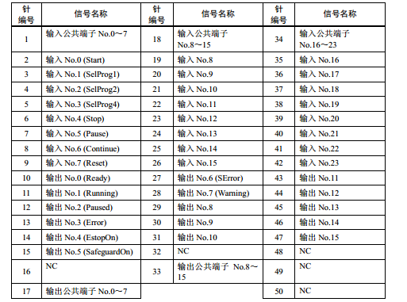
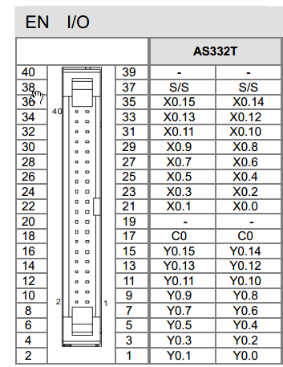

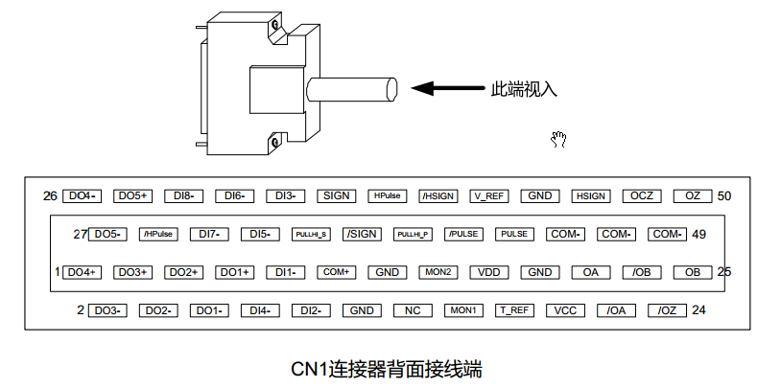

编程规划
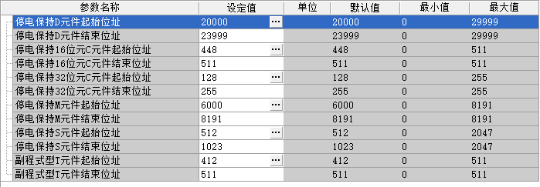
 |  |  | 导程
 |  |  | 5
 |  |  | 10

 |  | M5000

轴1 | PCB上料
轴2 | 膜上料
轴3 | 钢片上料左
轴4 | 钢片上料右
轴5 | PCB下料
轴6 | 打记号Y轴
轴7 | 打记号X轴

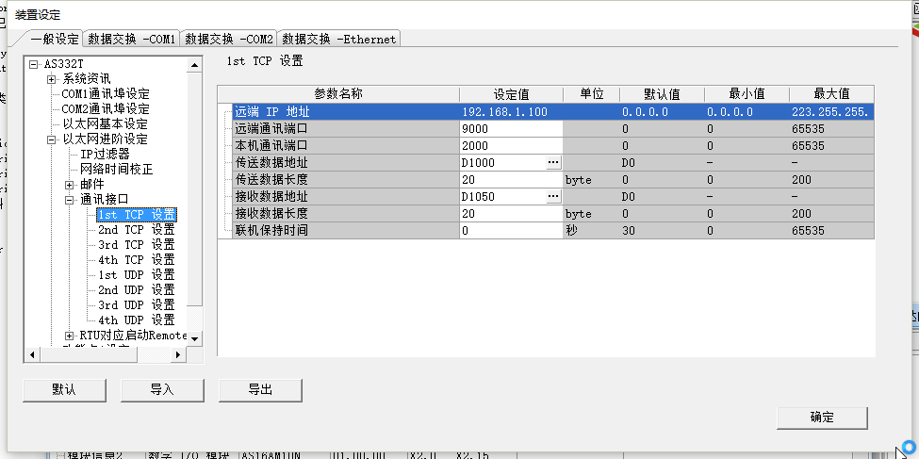

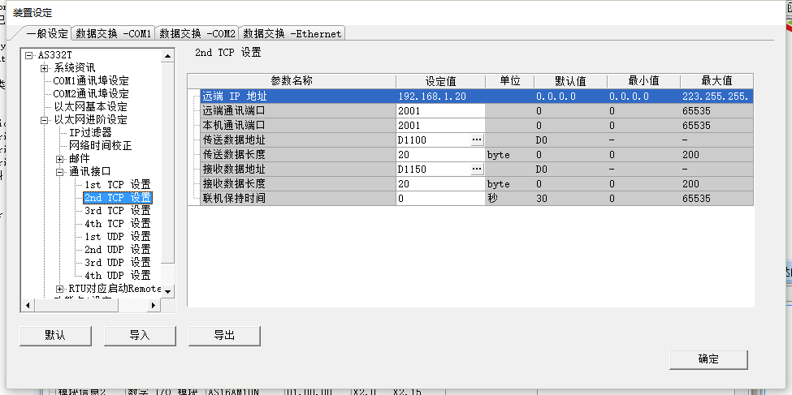

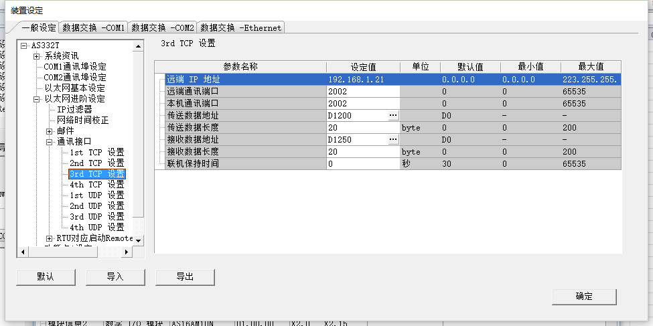

M100 | 与机械手1通信
M200 | 与机械手2通信
M300 | 与上位机通信

